2020_01_data
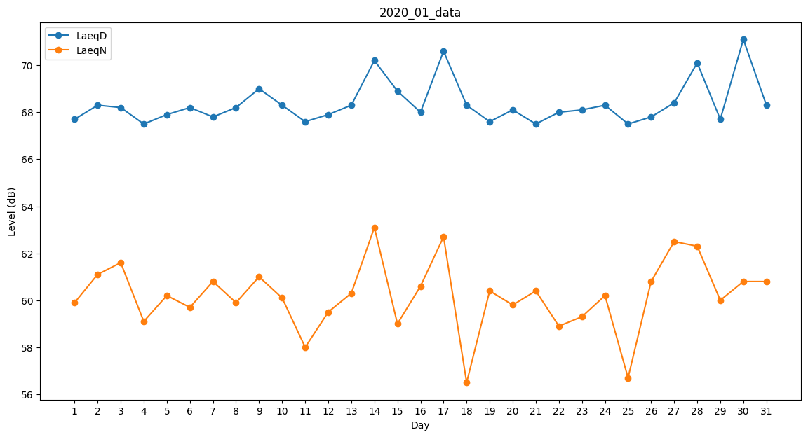
Day | LaeqD | LaeqN
1 | 67.7 | 59.9
2 | 68.3 | 61.1
3 | 68.2 | 61.6
4 | 67.5 | 59.1
5 | 67.9 | 60.2
6 | 68.2 | 59.7
7 | 67.8 | 60.8
8 | 68.2 | 59.9
9 | 69 | 61
10 | 68.3 | 60.1
11 | 67.6 | 58
12 | 67.9 | 59.5
13 | 68.3 | 60.3
14 | 70.2 | 63.1
15 | 68.9 | 59
16 | 68 | 60.6
17 | 70.6 | 62.7
18 | 68.3 | 56.5
19 | 67.6 | 60.4
20 | 68.1 | 59.8
21 | 67.5 | 60.4
22 | 68 | 58.9
23 | 68.1 | 59.3
24 | 68.3 | 60.2
25 | 67.5 | 56.7
26 | 67.8 | 60.8
27 | 68.4 | 62.5
28 | 70.1 | 62.3
29 | 67.7 | 60
30 | 71.1 | 60.8
31 | 68.3 | 60.8

